Financiamiento
- Se solicita para un proyecto una inversión por $6,500.
- Dicho proyecto permitirá la producción y venta durante los primeros cuatro años de 85 unidades.
- El precio de venta al inicio del proyecto se estima será de $50 por unidad.
- Los costos variables se han calculado en $15 por unidad y los costos fijos en $200 anuales.
- Se ha proyectado una inflación del 10% anual y una tasa real del 8%, como costo de oportunidad de la empresa.
Con la información anterior obtener:
- Los flujos del proyecto, VPN y TIR Nominal.

Concepto / Periodo |  | 0 | 1 | 2 | 3 | 4
Inflación |  |  | 10.00% | 10.00% | 10.00% | 10.00%
Tasa Real |  |  | 8.00% | 8.00% | 8.00% | 8.00%
Tasa Nominal |  |  | 18.80% | 18.80% | 18.80% | 18.80%
Factor Descuento VP |  | 1.0000 | 0.8418 | 0.7085 | 0.5964 | 0.5020
Índice de Precios |  | 1.0000 | 1.1000 | 1.2100 | 1.3310 | 1.4641
Inversión |  | -$6,500
Ingresos
Precio x Unidad | $50 |  | $55 | $61 | $67 | $73
Ventas Unidades | 85 |  | 85 | 85 | 85 | 85
Ingresos Totales |  |  | $4,675 | $5,143 | $5,657 | $6,222
Costos
Fijos | $200 |  | $220 | $242 | $266 | $293
Variable (Costo x Unidad) | $15 |  | $17 | $18 | $20 | $22
Costo Variable |  |  | $1,403 | $1,543 | $1,697 | $1,867
Costo Totales |  |  | $1,623 | $1,785 | $1,963 | $2,160
Ingresos Netos |  | -$6,500 | $3,053 | $3,358 | $3,694 | $4,063
Flujo Descontado |  | -$6,500 | $2,569 | $2,379 | $2,203 | $2,040

VPN Proyecto |  | $2,691
TIR Nominal Proyecto |  | 38.01%
TIR Real Proyecto |  | 25.46%

Helicos
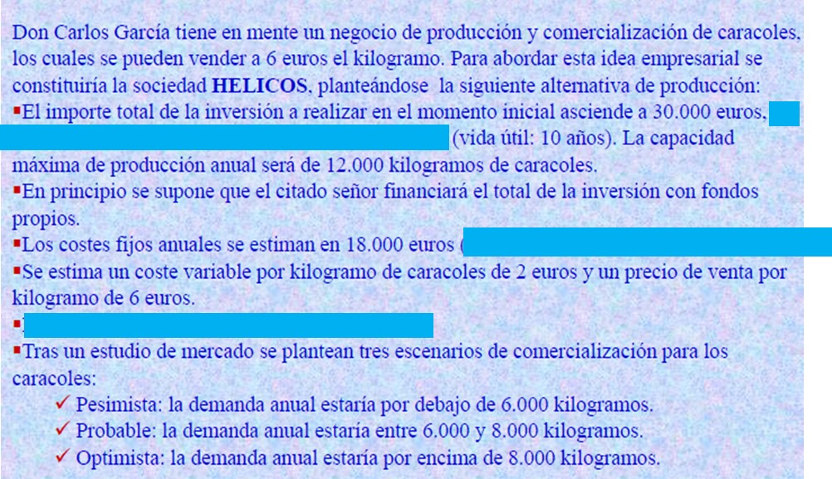
Precio | $6 | x kg

Inversión | $30,000 | 10 años | vida util
Capacidad de producción | $12,000 | anual

Costos fijos | $18,000
Costo variable | $2 | x kg

 |  |  | VPN o VAN | TIR
Pesimiste | 6,000 | kg | $6,867 | 15.1%
Probable | 7,000 | kg | $31,446 | 31.1%
Optimista | 8,000 | kg | $56,024 | 45.6%
Demanda para que VPN = 0 | 5,721 | kg
Tasa | 10%

 | 0 | 1 | 2 | 3 | 4 | 5 | 6 | 7 | 8 | 9 | 10
Inversión | -$30,000
Ingresos |  | $36,000 | $36,000 | $36,000 | $36,000 | $36,000 | $36,000 | $36,000 | $36,000 | $36,000 | $36,000
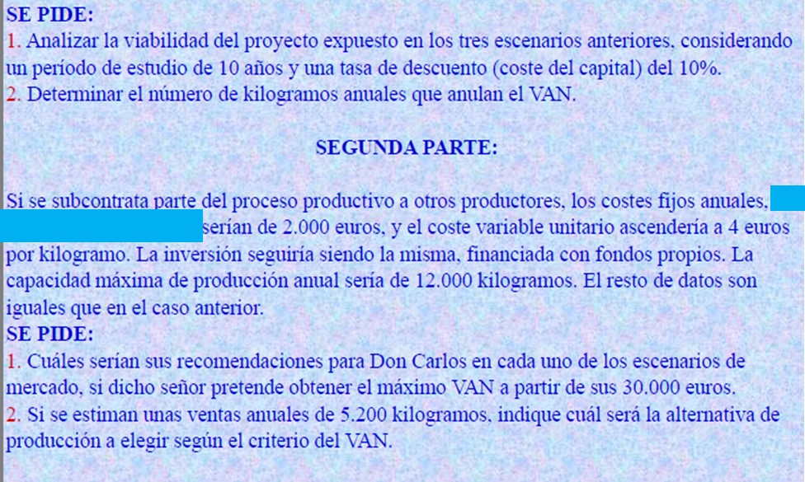
Costos |  | $30,000 | $30,000 | $30,000 | $30,000 | $30,000 | $30,000 | $30,000 | $30,000 | $30,000 | $30,000
Fijo |  | $18,000 | $18,000 | $18,000 | $18,000 | $18,000 | $18,000 | $18,000 | $18,000 | $18,000 | $18,000
Variable |  | $12,000 | $12,000 | $12,000 | $12,000 | $12,000 | $12,000 | $12,000 | $12,000 | $12,000 | $12,000
Flujo | -$30,000 | $6,000 | $6,000 | $6,000 | $6,000 | $6,000 | $6,000 | $6,000 | $6,000 | $6,000 | $6,000
Flujo descontado | -$30,000 | $5,455 | $4,959 | $4,508 | $4,098 | $3,726 | $3,387 | $3,079 | $2,799 | $2,545 | $2,313
VAN o VPN | $6,867
TIR Nomial | 15.1%
TIR REAL | 15.1%

Costos fijos | $2,000 | anual | VPN o VAN | TIR
Costo variable | $4 | x kg | $31,446 | 31.1% | Pesimiste
 |  |  | $43,735 | 38.5% | Probable
Ventas | $5,200 | anual | $56,024 | 45.6% | Optimista

 | 0 | 1 | 2 | 3 | 4 | 5 | 6 | 7 | 8 | 9 | 10
Inversión | -$30,000

Ingresos |  | $31,200 | $31,200 | $31,200 | $31,200 | $31,200 | $31,200 | $31,200 | $31,200 | $31,200 | $31,200

Costos |  | $22,800 | $22,800 | $22,800 | $22,800 | $22,800 | $22,800 | $22,800 | $22,800 | $22,800 | $22,800
Fijo |  | $2,000 | $2,000 | $2,000 | $2,000 | $2,000 | $2,000 | $2,000 | $2,000 | $2,000 | $2,000
Variable |  | $20,800 | $20,800 | $20,800 | $20,800 | $20,800 | $20,800 | $20,800 | $20,800 | $20,800 | $20,800

Flujo | -$30,000 | $8,400 | $8,400 | $8,400 | $8,400 | $8,400 | $8,400 | $8,400 | $8,400 | $8,400 | $8,400
VAN o VPN | $21,614
TIR | 24.99%

